Nautic 880cc
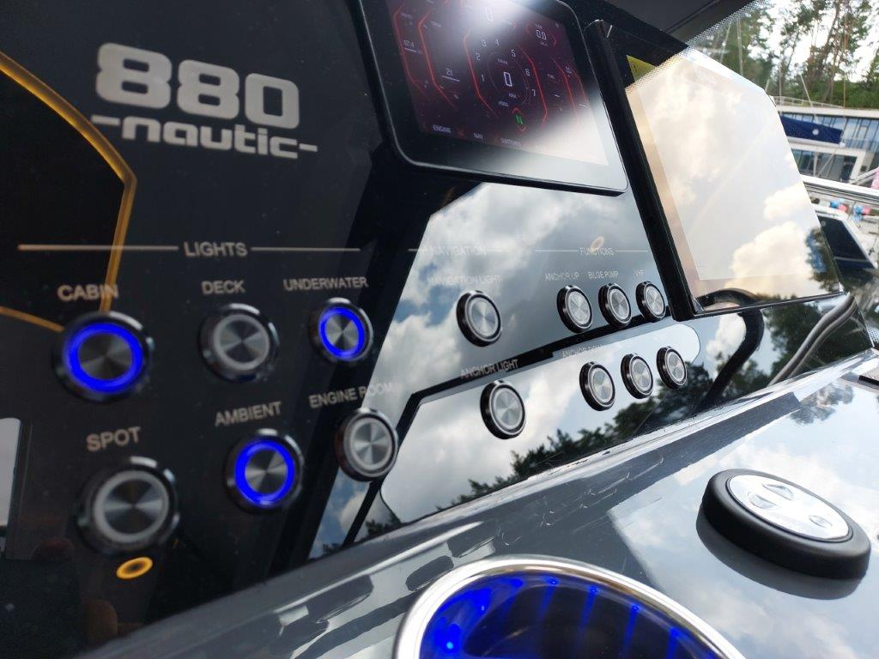
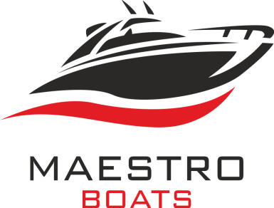
DISTRIBUTOR:
MAESTRO d.o.o.; Ljudevita Posavskog 18; 10000 ZAGREB-CROATIA
Mob: +385 98 277 733, Fax: +385 1 4655083
E-mail: info@maestro-boats.com
www.maestro-boats.com
 |  | NAUTIC YACHTS SPZOO, ul. Olsztynska 42, 11-036 Gronity

 | CIN
Price list / Preisliste

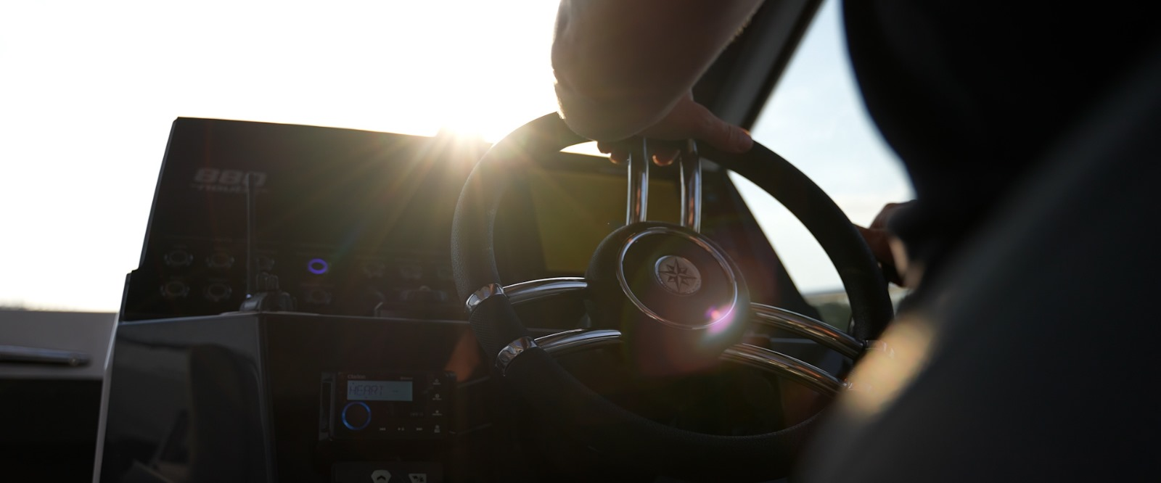
 | NAUTIC 880cc | Date/Datum/Data |  | 2025-07-01
 |  | offer valid to / gültig bis |  | 2025-12-31
 | Nautic 880 is a modern, compact family yacht that stands out from the competition thanks to its unique solutions. Nautic offers two comfortable cabins, a bathroom, and a galley in the cockpit, making it an ideal choice for families and groups of friends. Here are the key features of this yacht: • Two spacious cabins • A large, luxuriously equipped bathroom • Comfortable dining area for 6 people at the stern • Sunbathing area at the bow and a foldable sunpad at the stern for 2 people • The cockpit galley provides members with breathtaking views through the panoramic windows
 |  | CE category / Kategorie |  | B5/C7 (option B6/C8)
 |  | Sizes / Maßen |  | LOA 900-920cm, Beam 300cm
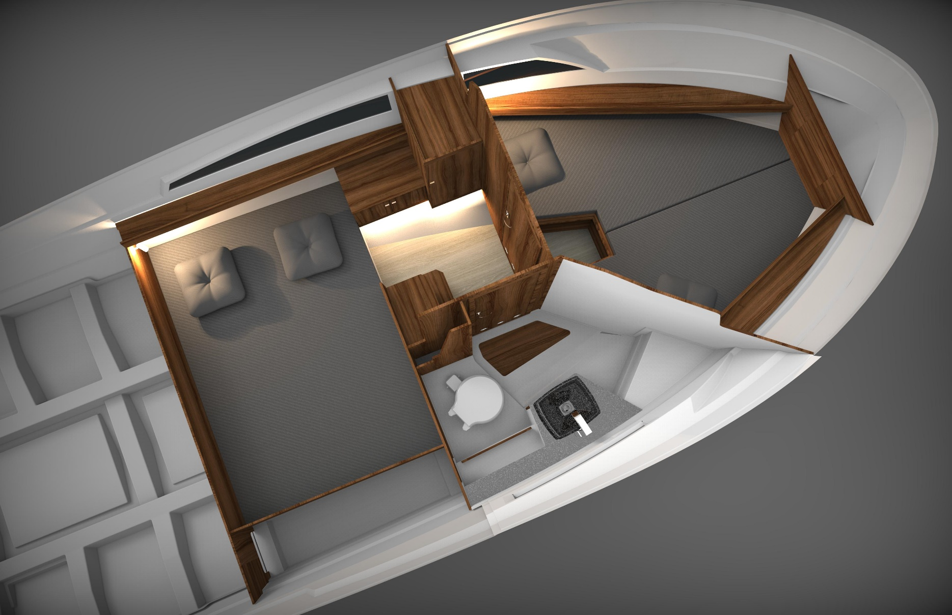
 |  | Weight (standard equipment, no engine) Gewicht (Standard, kein Motor) |  | from 2900kg

 |  | Shaft |  | XL
 |  | Engines / Motoren |  | max HP: 1 x 350 / 2 x 200HP

Standard

 | HULL / RUMPF
1 | Moderate V-hull / Mäßiger V-Rumpf
2 | White RAL 9003 / Weiss RAL 9003
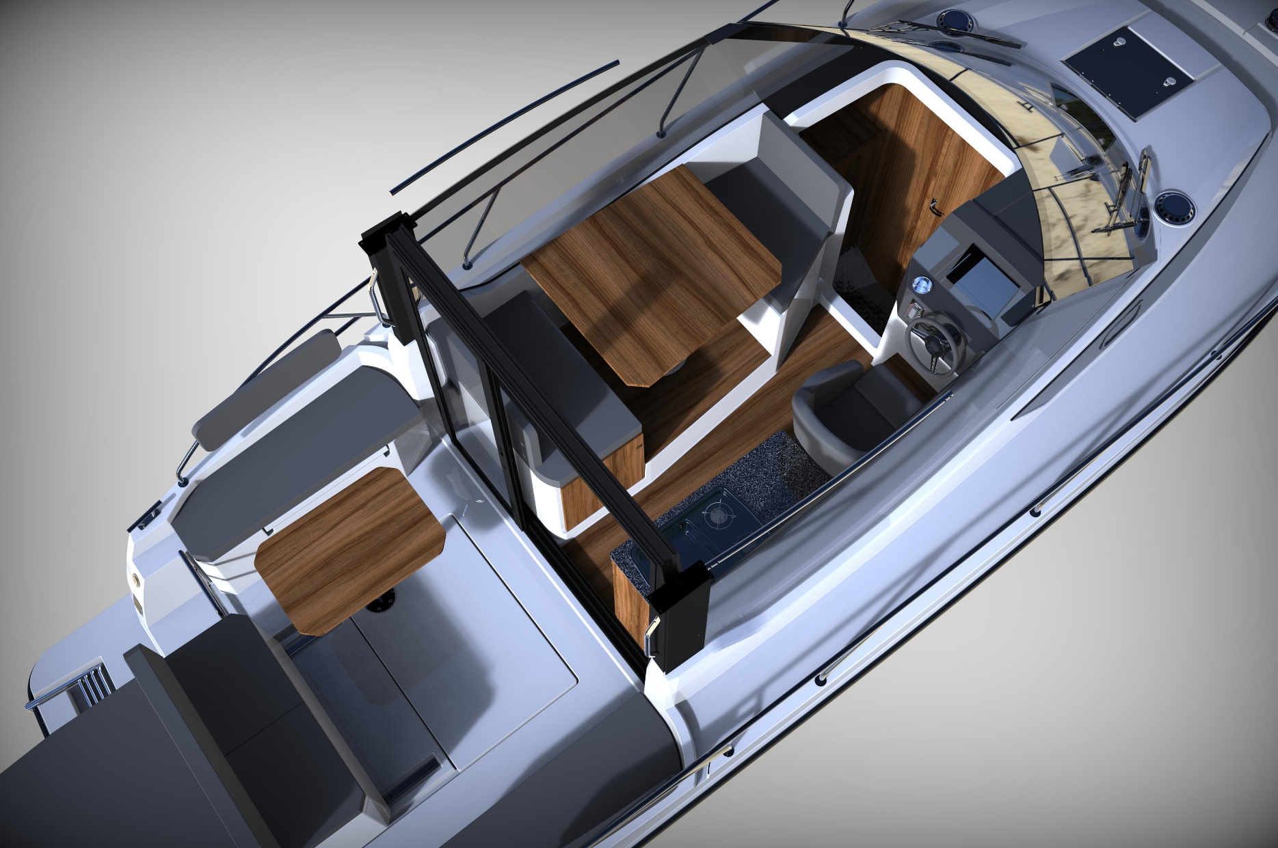
3 | Gray/Black PCV bumpers / Grau-schwarze PCV Scheuerleiste
4 | 4-step bathing ladder on aft platform / Badeplatform mit inegrierter Badeleiter am Heck
5 | Mooring ear (bow&aft) / Mooring Ohr am Bug & Heck
6 | Black waterline / Schwarze Wasserlinie

 | DECK
7 | Non slip surface on deck / Antirutsch Struktur auf Deck
8 | Anchor locker / Ankerkasten
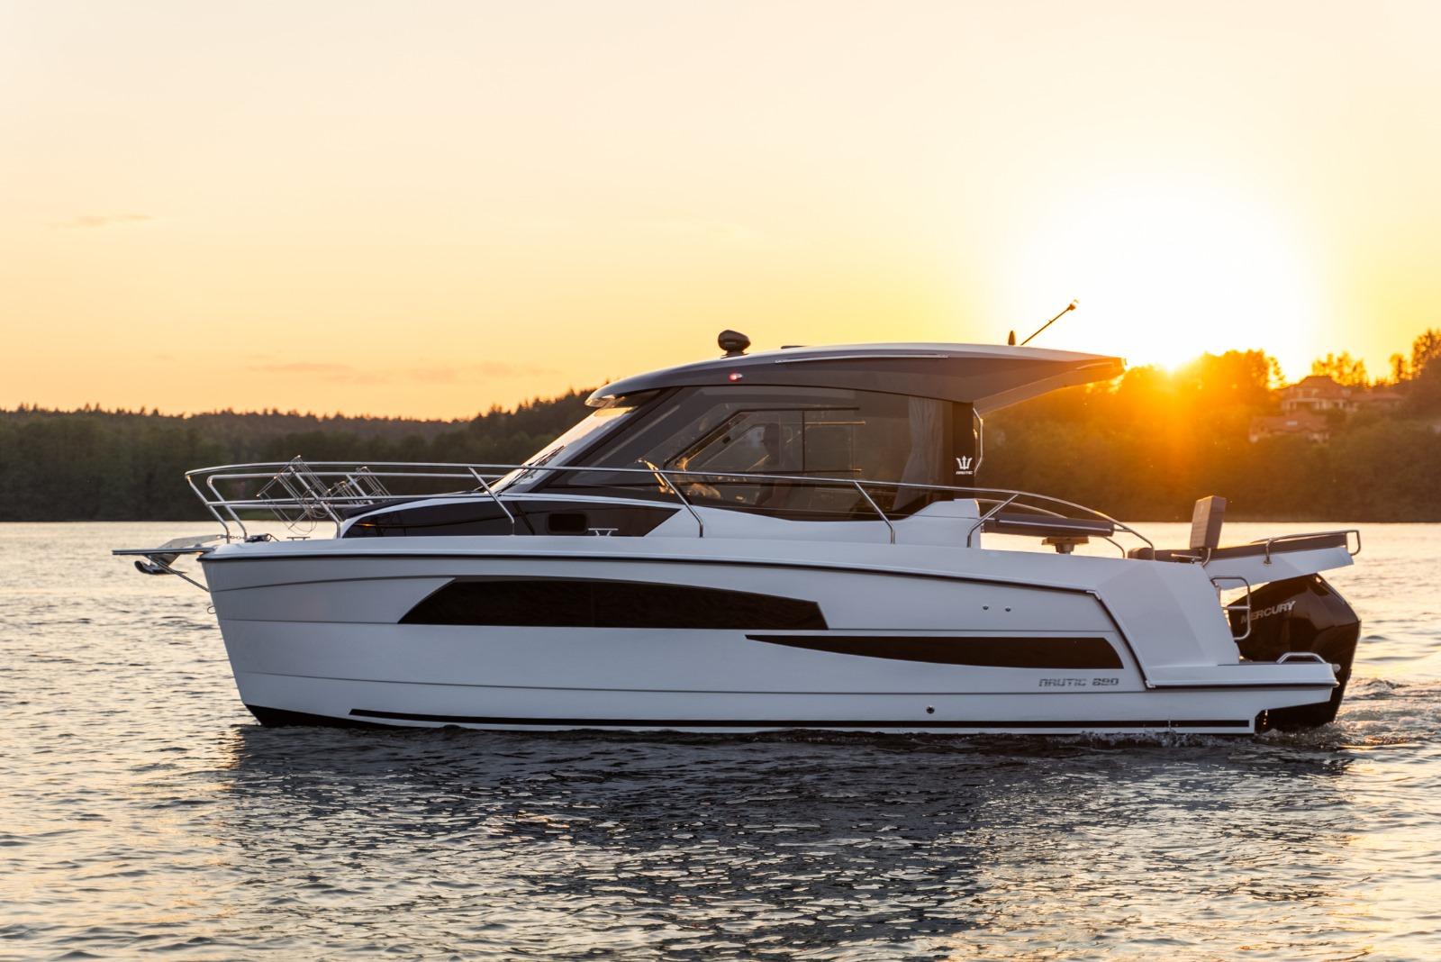
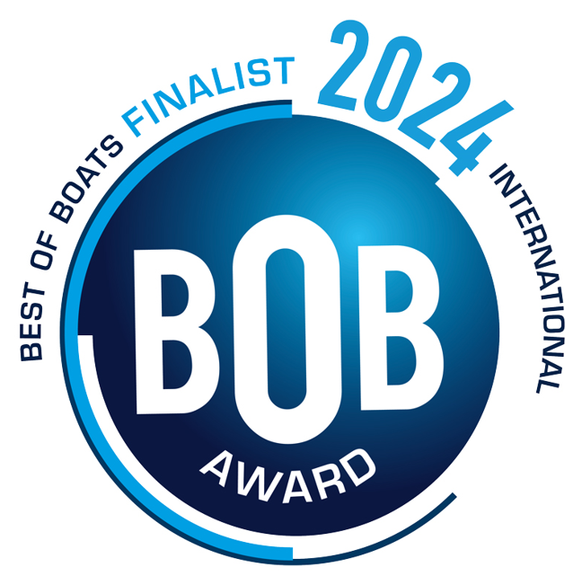
9 | Anchor roll / Ankerrolle
10 | Full size deck railing / Deckreiling
11 | Handrails on roof and rear posts / Handreilings am Dach & an Dachstützen
12 | 6 Mooring cleats / 6 Klampen
13 | Sun deck at the aft 180cm x 110cm, max 150kg / Sonnen-Liege im Heck 180cm x 110cm, max Bellastung 150kg
14 | Folded teak table in the aft 60 x 90cm, removable / Faltbarer Teak Tisch im Heck 70 x 90cm, demontierbar
15 | Drink holders in cockpit / Trinkhalter im Steuerhaus
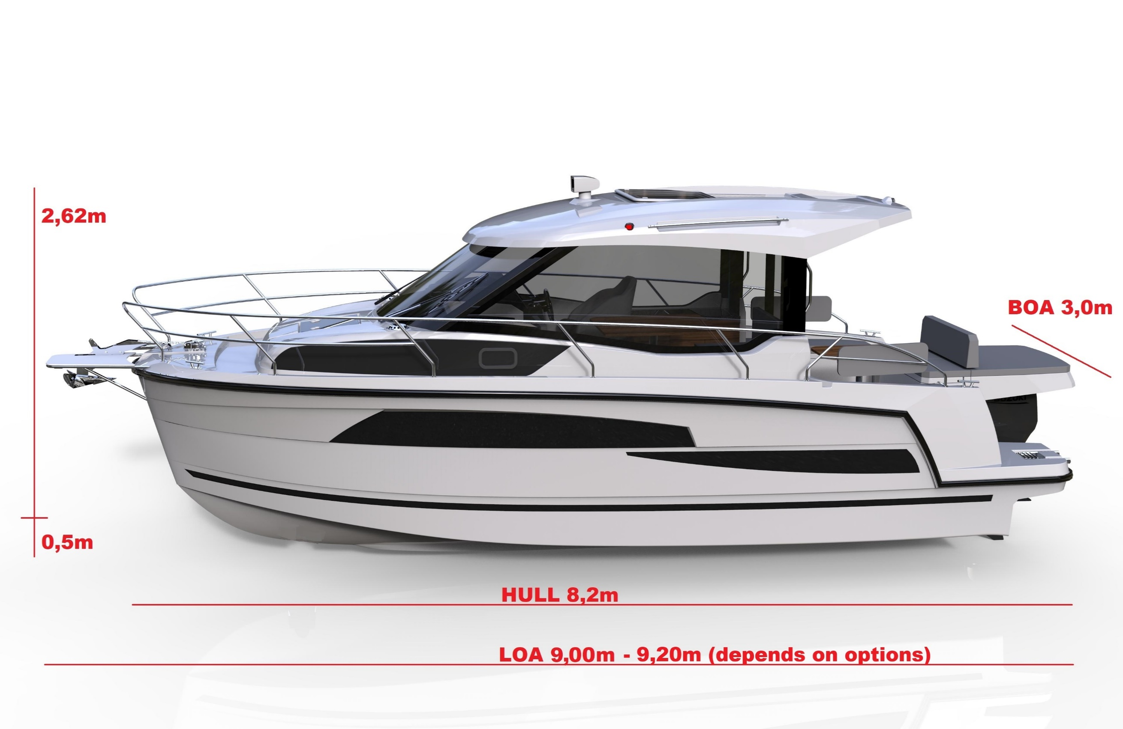
16 | Hatch in the bow cabin with a blind and flyscreen / Luke in der Bugkabine mit Rollo und Fliegengitter

 | COCKPIT / STEUERHAUS
17 | Slinding windows on the left and right site / Schiebefenster auf der linken und rechten Seite
18 | Lockers in the aft / Backskisten in Achter
19 | Sliding helmsmann seat / Verstellbarer Steuermannsitz
20 | Compass / Kompass
21 | Feet rest / Fußstütze
22 | Hydraulic stearing / Hydraulische Lenkung
23 | Lockable sliding door / Abschließbare Schiebetür
24 | LED lights / LED Leuchten
25 | Hidden lights in roof / Ambientebeleuchtung im Dach
26 | Synthetic leather upholstery. Spradling Merlin collection / Kunstleder-Polsterung, Spradling Marlin Serie
 |  |  |  |  |  | Possible speeds depend of engine, approximately
 | INTERIOR (CABINS, WC) / INNENRAUM (KABINEN, WC) |  |  |  |  | 115HP (CT) | 25km/h
27 | Open bow and aft cabin / Offene Bug und Achterkabine |  |  |  |  | 150HP | 35-37km/h
28 | Table and seats in cockpit folded into a berth / Tisch und Sitze im Cockpit lassen sich zu einer Schlafkoje zusammenklappen |  |  |  |  | 200HP | 40-45km/h
29 | Lockers under mattresses / Backskisten unter Matratzen |  |  |  |  | 250HP | 45-50km/h
30 | Clothing cabinet / Kleider-Schrank |  |  |  |  | 300HP | 50-55km/h
31 | Opening window aft cabin / Fenster zum Öffnen in Achterkabine |  |  |  |  | 350HP | 55-60km/h
32 | Mattress upholstery with 6 cusions - gray or beige / Matratzenpolsterung mit 6 Kissen – grau oder beige |  |  |  |  | 400HP | 57-63km/h
33 | Spacious toilet cabin with sink and foldable shower area / Geräumige Toilettenkabine mit Waschbecken und klappbarem Duschbereich |  |  |  |  | CT = High Trust
34 | Electric toilet with 80L feces tank and macerator. Separate connection to port sanitary pump / E Toilette mit 80L Tank und Zerkleinerer. Separater Anschluss an die Sanitärpumpe des Hafens
35 | Oprning window with blind in the bathroom cabin / öffnende Fenster mit Vorhang in der Badezimmerkabine
36 | Stairs with locker / Niedergangstreppe mit integriertem Schließfach
37 | Ambient lights under caboose & cabinet / Ambientebeleuchtung unter Schraenken & Ablagen
38 | Night lamps in cabins and step lights on deck / Nachtlampen in den Kabinen und Deckbeleuchtung.
39 | Mirrors (bow & bathroom) / Spiegel im Bug und im Badezimmer
40 | Clothing hooks / Kleiderhaken

 | CABOOSE / KOMBÜSE
41 | Sink with water spout (cold water) /Spüle mit Wasserauslauf (Kaltwasser)
42 | 2 Burner gas cooker / 2-Flammen-Gaskocher
43 | Artificial stone countertop + folded extension (Staron) / Klappbare Arbeitsplatte + Erweiterung aus Kunststein (Staron)
43 | Galley with lockers / Kombüse mit Schubladen
44 | Electric refrigerator 62L / Elektrischer Kühlschrank 62L
45 | 3 way shore power socket / 230V-Steckdose, 3fach (nur mit Landanschluss)

 | ELECTRICAL INSTALLATION / ELEKTROINSTALLATION
46 | Switchboard with voltage, water and feeces level / Schalttafel mit Spannungs-, Wasser- und Fäkalienstand
47 | 105AH house battery / 105AH Verbraucher Batterie
48 | 230V installation with RDC / 230V Installation mit Fehlerstromschalter
49 | Electric and manual bilge pump / Automatische und manuelle Bilgenpumpe
50 | Electric horn / Elektrische Hupe
51 | Shore power with 15m port cable / Landstrom mit 15m Anschlusskabel
52 | USB sockets & shore power in cabins / USB & Landstromdosen in Kabinen
53 | Navigation lights (position lights, stern light, anchor light) / Navigationslichter (Positionslichter, Hecklicht, Ankerlicht)
54 | 3KW bow thruster / 3KW Bugstrahlruder
55 | Electric wiper / Elektrischer Scheibenwischer

 | WATER / FUEL / GASINSTALLATION
56 | Water tank 150L, PCV / Trinkwassertank 150L, PCV
57 | Fuel tank 295L stainless steel, certified / Kraftstofftank 295L Edelstahl, zertifiziert
58 | 3kg gas cylinder, manometer / 3kg Gasflasche mir Manometer
 | OTHER / SONSTIGES / INNE
59 | C7/B5 Certification / CE Norm C7/B5
60 | 6 berths / 6 Kojen
61 | Loading / Beladung

A | SRP Price standard EUR / Endkundenpreis Standard |  |  |  | € 90,000

Suggested retail price excl. VAT and other applicable taxes, freight and handling fees / Vorgeschlagener Verkaufspreis zzgl. MwSt. und anderer Steuern, Fracht- und Bearbeitungsgebühren.

OPTIONS / OPTIONEN

COLORING / FARBEN |  |  | EUR netto | 1= "yes" | EUR netto
1 | Antifouling paint / Antifouling |  | 1800 | 0 | 0
2 | Hull gray RAL 7024 or marine blue / Rumpf grau RAL 7024 oder marineblau |  | 2990 | 0 | 0
3 | Hardtop graphite color RAL7024 / Hardtop dunkelgrau RAL 7024 |  | 890 | 0 | 0
4 | Carbon foil under windshield / Carbon Folie auf Armaturenbrett |  | 290 | 0 | 0

UPHOLSTERY / POLSTER
5 | Velour carpeting / Velur-Teppichboden |  | 690 | 0 | 0
6 | Spradling Diamante upholsterys, diamond style, customized colors / Spradling Diamante Polsterung in Rauten, individuelle Farben |  | 1990 | 0 | 0
7 | EVA foam on deck / EVA-Schaum auf Deck |  | 3990 | 0 | 0
8 | Grey window curtains for all cabins and cockpit / Vorhänge für die Fenster in allen Kabinen und im Cockpit, grau |  | 1290 | 0 | 0
9 | Quilted side upholstery in the cabins "Spradling Diamante" / Gestepptes Seitenpolster in den Kabinen |  | 990 | 0 | 0
10 | Sunblind with bimini tent / Sonnenschutz mit Bimini |  | 1990 | 0 | 0

FURNITURE ELEMENTS / MÖBELELEMENTE
11 | Individual furniture colour / Furnierdekor, individual |  | 2470 | 0 | 0
12 | Wooden style flooring in cockpit / Holzboden-Immitation im Cockpit |  | 595 | 0 | 0
13 | Shelf at the ceiling in cockpit - left, right side / Ablage an der Decke im Cockpit, linke/rechte Seite |  | 490 | 0 | 0
14 | Shelf at the ceiling in bow, right side / Ablage an der Decke im Bug, rechte Seite |  | 490 | 0 | 0
14a | Shelf at the ceiling in bow, left side / Ablage an der Decke im Bug, linke Seite |  | 590 | 0 | 0
15 | Folded teak table in cockpit 60 x 80cm / Faltbarer Teaktisch im Steuerhaus, 60 x 90 cm |  | 990 | 0 | 0
16 | Door in bow cabin / Tür in Bugkabine |  | 690 | 0 | 0

HATCHES, WINDOWS / LUKEN, FENSTER
17 | Manual roof hatch 100 x 80cm in cockpit, moscito net / Dachluke 100 x 80cm mit Miskitonetz im Cockpit – manuell |  | 1700 | 0 | 0
18 | Manual roof hatch 80 x 80cm in cockpit with blind and moscito net / Dachluke mit Moskitonetz 80 x 80 cm im Cockpit – manuell |  | 1200 | 0 | 0
19 | Opening window bow cabin / Fenster zum Öffnen in Achterkabine |  | 790 | 0 | 0
20 | Rear window vent in the aft cabin / 2 Fenster in der Achterkabine |  | 590 | 0 | 0

STAINLESS FITTINGS /EDELSTAHLBESCHLÄGE
21 | Stainless bumper / Edelstahl Scheuerleiste |  | 990 | 0 | 0
22 | Bow gangway with an anchor roller / Bugplatform mit Ankerrolle |  | 990 | 0 | 0
23 | 4 step bow ladder, only with bow gangway / 4-stufige Bugleiter, nur mit Bugplatform |  | 440 | 0 | 0
24 | Stainless anchor 10kg, 12mm rope, 30meters / Edelstahlanker 10 kg, 12 mm Seil, 30 Meter |  | 690 | 0 | 0
25 | Double fender mounts D=230mm, 2pcs / Doppelte Fenderhalterungen D=230mm 2St. |  | 340 | 0 | 0
26 | Rod holder 2pcs / Rutenhalter 2St |  | 200 | 0 | 0

SANITARY & KITCHEN APPLIANCES / SANITÄR & KÜCHENGERÄTE
27 | Hot water, 30L boiler. Works only with shore power or an inverter (must be ordered separately) / Warmwasser, 30L Boiler. Nur mit Landanschluss oder über Wechselrichter (separate Bestellung erforderlich) |  | 990 | 0 | 0
28 | Shower in stern / Dusche im Heck |  | 300 | 0 | 0
...

